Processing
 |  |  |  | Processing instructions |  |  |  |  | Create Date | 2020-09-03 | Author | HoangDD | Edit
 |  |  |  |  |  |  |  |  | Review Date | 2020-09-03 | Reviser | HuongMV | 1
Project Name |  |  |  |  | QLNV |  |  |  | Sub project name
Funtion Name |  |  |  |  | Import file validate in server |  | Funtion id | QLNV_02
1．Process diagram

 | Data flow
 | Tài liệu tham khảo
 | Update
 | Tranfer

List Screen
ImportFile Screen
Read + import file
Save to DB
 | Process
 | Module
 | Other modules

 | Data
 | Table
 | View
 | File

 | Process flow |  |  |  |  | Thiếu màn hình import
 | Flow
 | other window

 | Tên viết tắt
 | Table |  | T
 | View |  | V
 | File |  | F

 | 画面

2．Outline of processing

 | 1. Thực hiện check trang thái của file
 |  | Chi tiết tham khảo sheet [Logic-Action]
 | 2. Trường hợp check file
 |  | 2.1 Nếu file thỏa mãn, in ra thông báo import thành công và load lại trang
 |  | 2.2 Nếu file không thỏa thoải, hiển thị message lỗi

3．Other

Layout
 |  |  | Processing instructions |  |  |  |  |  |  |  |  |  | Create Date | 2020-09-03 |  |  | Author | HoangDD
 |  |  |  |  |  |  |  |  |  |  |  |  | Review Date |  |  |  | Reviser | HuongMV
Project Name |  |  |  |  | QLNV |  |  |  |  |  |  |  | Sub project name
Funtion id |  |  |  |  | QLNV_02 |  |  |  | Screen Name | Import file validate in server |  |  |  |  |  | Class Name
1．Screen layout

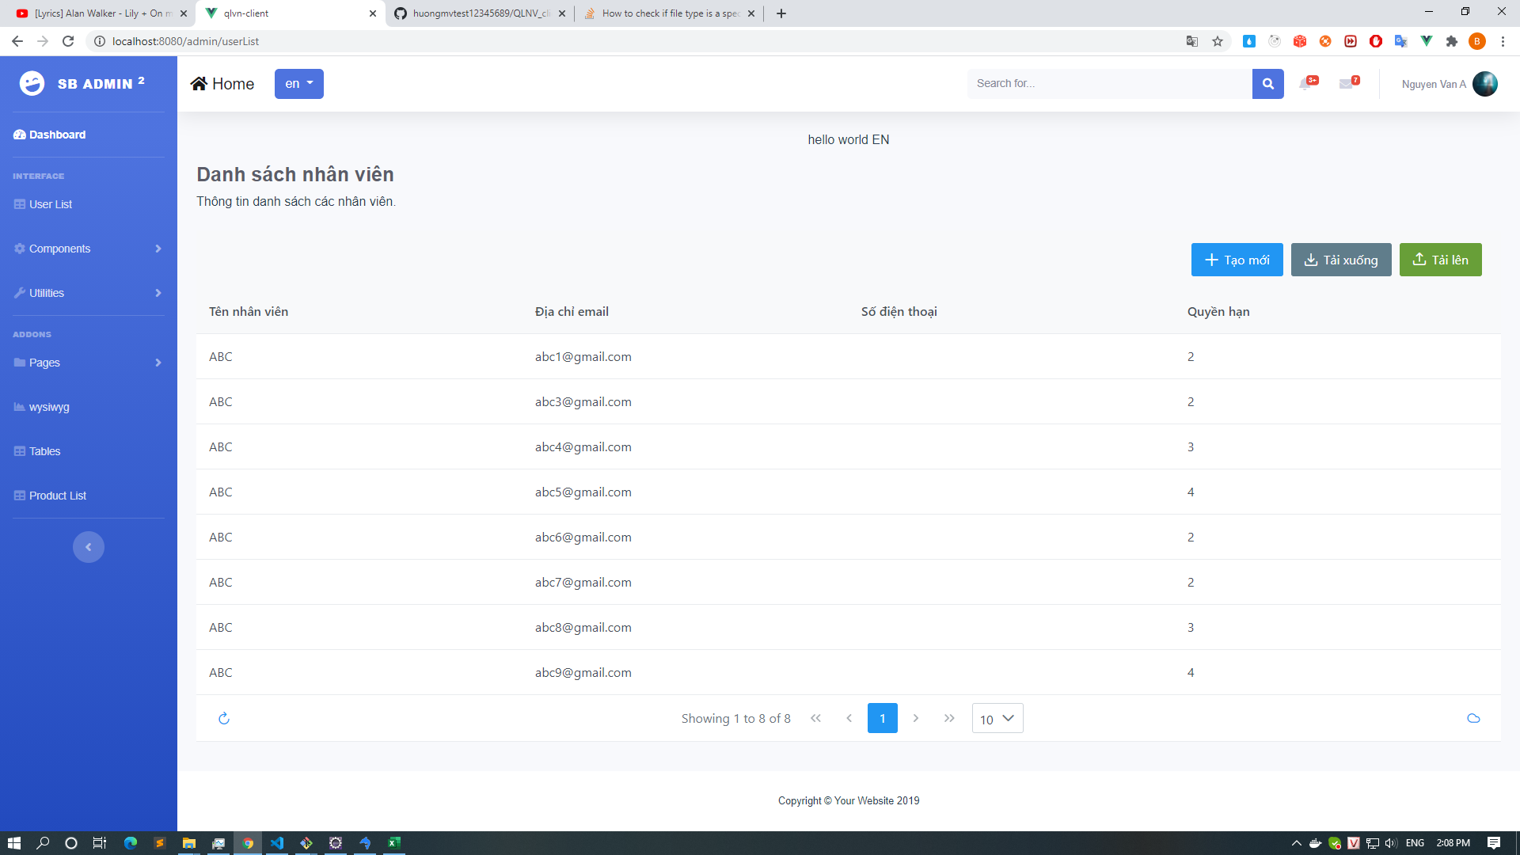

[1]

[2]

2．Screen overview

 |  | Click vào button import ở màn hình list sẽ show ra popup select file để tiến hành upload
 |  | Màn hình show thông tin file import không cần thiết, chỉ cần 1 màn hình import

4．Event specifications

No | event name |  |  | Event item name |  | Display condition | Handler class name | Handler name |  |  | input check | Check specifications |  |  | Processing content |  |  |  | Remark

1 | Select File |  |  | Select_File |  | Khi click select file Import ở popup select file |  |  |  |  | ○ |  |  |  | Khi chọn File sẽ hiển thị thông tin cơ bản của File Chỉ thực hiện select path file và hiển thị path file đó ra textbox, ngoài ra không thực hiện báo message nào
2 | Import File |  |  | Import_File |  | Khi click button Save ở popup thông tin file import |  |  |  |  |  |  |  |  | Thực hiện upload file lên server + validate rồi trả về thông tin file hoặc message lỗi nếu có HIện thị các message lỗi nếu có + thực hiện lưu nội dung file vào DB
3
4
5

Event
 |  | Processing instructions |  |  |  |  |  |  |  |  |  |  | Create Date |  | 2020-09-03 | Author | HoangDD
 |  |  |  |  |  |  |  |  |  |  |  |  | Review Date |  |  | Reviser
Project Name |  |  | QLNV |  |  |  |  |  |  |  | sub system name
Funtion id |  |  | QLNV_02 |  |  |  |  |  |  |  | Screen/batch name |  |  | Import file validate in server

 | Event name |  |  | Upload File |  |  |  |  |  |  |  | Argument |  |  | Argument data type |  | Parameter name
 | Event description |  |  | Khi click button Import ở popup select import file |  |  |  |  |  |  |  |  |  |  | File |  | file

 |  |  |  |  |  |  |  |  |  |  |  | Return value |  |  | 200: FIle đã được tải lên Khác 200: File import có vấn đề 999: Lỗi hệ thống
 | Event Processing details
 |  |  |  |  | 1. Click button import từ màn hình list
 |  |  |  |  |  | - Show popup select import file
 |  |  |  |  | 2. Thực hiện import file và click vào button import
 |  |  |  |  |  | - Khởi tạo ra 1 array để push các message lỗi trong quá trình import File: List<String> messageError = new ArrayList<String>();
 |  |  |  |  |  | 2.1 Sử dụng đối tượng MultipartFile để gửi thông tin File lên server
ボタン／リンク／イベント名
 |  |  |  |  |  |  | 2.1.1 Nếu không có File được gửi sẽ thông báo lỗi theo message MSG_019
 |  |  |  |  |  |  |  | all message sai
 |  |  |  |  |  |  | 2.1.2 Cấu hình kích thước mặc định của file trong application.properties để đưa ra thông báo khi file vướt quá kích thước theo message MSG_001
 |  |  |  |  |  |  | 2.1.3 Tạo Class ExcepHelper trong package helper để validate file
 |  |  |  |  |  |  |  | 2.1.3.1 hasExcelFormat() kiểm tra xem file có đúng định dạng (chỉ đọc định dạng csv) không nếu không thì trả về thông báo message MSG_014 hiện thị ra màn hình lỗi
 |  |  |  |  |  |  |  | 2.1.3.2 importData() thực hiện import vào cơ sở dữ liệu ( Bộ dữ liệu test import_user_1,import_user_2,import_user_3)
 |  |  |  |  |  |  |  |  | - Đọc dữ liệu từ file vào listUser( Chứa tất cả các user được đọc từ các file import)

 |  |  |  |  |  |  | 2.1.4 Tiến hành kiểm tra dữ liệu với dữ liệu
 |  |  |  |  |  |  |  | 2.1.4.1 Tiến hành loop list đối tượng User đã được xuất ra từ Files
 |  |  |  |  |  |  |  |  | - Tiến hành kiểm tra các giá trị của từng đối tượng với nhau xem có sự trung lặp dữ liệu các Email có đồng thời trùng nhau không?
 |  |  |  |  |  |  |  |  |  | Chỉ check cho email
 |  |  |  |  |  |  |  |  |  | Có lỗi thì push lỗi theo message MSG_016 vào mảng messageError
 |  |  |  |  |  |  |  |  | - Tiến hành so sánh bảng User ở DB theo trường Email có trùng nhau không thông qua method checkDuplicateEmail(String email) trong ExcelService?
 |  |  |  |  |  |  |  |  |  | Có lỗi thì push lỗi theo message MSG_017 vào mảng messageError
 |  |  |  |  |  |  |  |  |  | dữ liệu trong DB là dữ liệu gì ? Bảng nào?
 |  |  |  |  |  |  |  |  | - Chưa thể hiện được trường hợp xảy ra message MSG_022
 |  |  |  |  |  |  |  |  | Check định dạng email và password

 |  |  |  |  |  | 2.2 Lưu dữ liệu vào DB
 |  |  |  |  |  |  | 2.2.1 Nếu message_error là null
 |  |  |  |  |  |  |  | - tiến hành lưu vào DB qua method save() trong ExcelService trả về thông báo status 200 + message: "Đã import File thành công"
 |  |  |  |  |  |  |  |  | thực hiện vòng lặp của của list dữ liệu đã đọc được ở File, thự hiện add vào list value của các trường có trong bảng để tiến hành query
 |  |  |  |  |  |  |  | cách sử dụng dữ liệu để insert db
 |  |  |  |  |  |  | 2.2.2 Nếu message_error khác null
 |  |  |  |  |  |  |  | - tiến hành sẽ trả về thông báo status khác 200 + message_error!
 |  |  |  |  |  | Thiếu mô tả kết quả trả về

 |  |  |  |  | 3. Kết quả trả về
 |  |  |  |  |  | 3.1 Nếu status là 200
 |  |  |  |  |  |  | Hiện ra thông báo đã import thành công và reload lại trang
 |  |  |  |  |  | 3.2 Nếu status trả về khác 200
 |  |  |  |  |  |  | Hiện ra thông tin các messageError, không thực hiện đóng popup để người dùng thực hiện import lại.

